Calculador de Sueldo
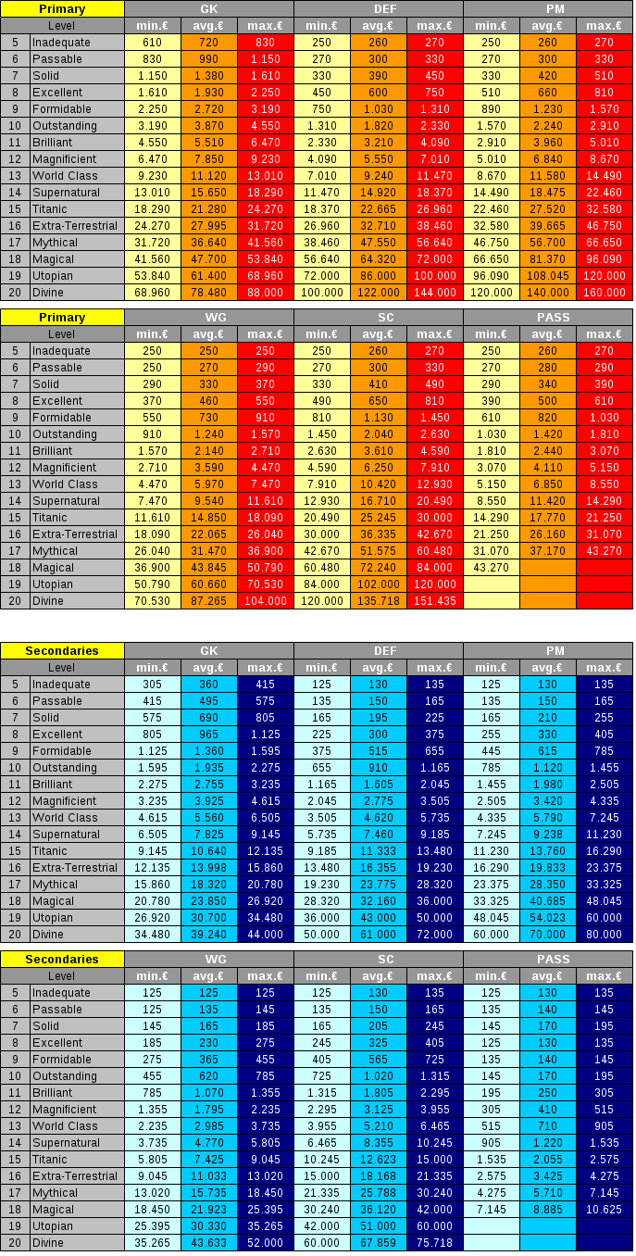
Po | 0 | 0 |  | (11776649) BP divino, salario 6,0% extra
De | 5735 | 5735 |  | (20650980) & (95299617) BP mágico, salario 4,7% extra
Cr | 14490 | 22460 | 32580 | (36438355) BP mítico, salario 4,7% extra
Ex | 0 | 0 |  | (48997559) BP E-T, salario, 4,3% extra
Ps | 125 | 125 |  | (154655044) & (50355509) BP sobrenatural, salario 3,7% extra
An | 125 | 125 |  | (46543607) BP clase mundial, salario 3,3% extra
BP | 1.60% | 1.60% |  | (80271350) BP magnífico, salario 3,2% extra
 |  |  |  | (38306586) BP brillante, salario 3,0% extra
Sueldo | 20803 | 28900 |  | (115228650) BP destacado, salario 2,7% extra
Sueldo +20% | 24963 | 34680 |  | (67144794) BP formidable, salario 2,3% extra
 |  |  |  | (36579219) BP excelente, salario 2,0% extra
 |  |  |  | (197154194) BP bueno, salario 2,0% extra
 |  |  |  | (38228598) BP aceptable, salario 1,6% extra
 |  | 18090.00 |  | (108135607) BP insuficiente, salario 1,2% extra
 |  | 7970 |  | (196625346) BP débil, salario 1,2% extra
 |  | 0.441 |  | (196987469) BP pobre, salario 0,8% extra
 |  |  |  | (196354241) BP horrible, salario 0,4% extra

